1.1
voltar à página inicial |  |  |  | 1 - FORMULÁRIOS
 | S | N | NA
 | x |  |  | 1.1 A sequência de tabulação entre campos segue a sequência de preenchimento
 |  |  |  | A ordem de tabulação por entre os campos deve corresponder à sequência normal de preenchimento do formulário.

 | Listagem de evidências - https://registocriminal.justica.gov.pt/UserPedidos/Create
 | 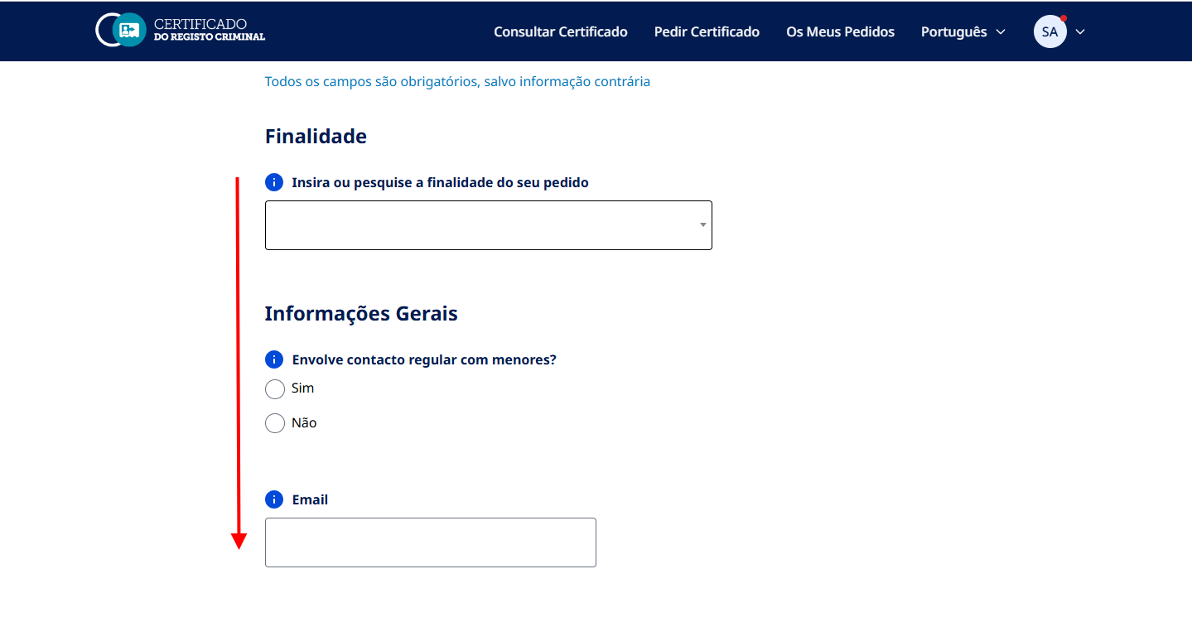 A sequência de tabulação entre campos (tooltips incluídos) segue a sequência de preenchimento.

1.2
voltar à página inicial |  |  |  | 1 - FORMULÁRIOS
 | S | N | NA
 |  |  | x | 1.2 Os formulários com mais de 2 ecrãs de altura devem ser distribuídos por várias páginas
 |  |  |  | Os formulários não devem ser apresentados de forma excessivamente longa. Os formulários que ocupem mais de 2 ecrãs de altura devem ser distribuídos por tantos ecrãs quantos os necessários, para cumprir com esta regra. Os formulários longos podem também ter vários momentos de interação diferidos, solicitando ao utilizador a informação absolutamente necessária em cada etapa, em oposição à solicitação de toda a informação necessária logo num primeiro momento de interação.

 | Listagem de evidências - https://registocriminal.justica.gov.pt/UserPedidos/Create
 | O sítio Web não contém formulários com mais de 2 ecrãs de altura. Os formulários mais extensos estão divididos em separadores.
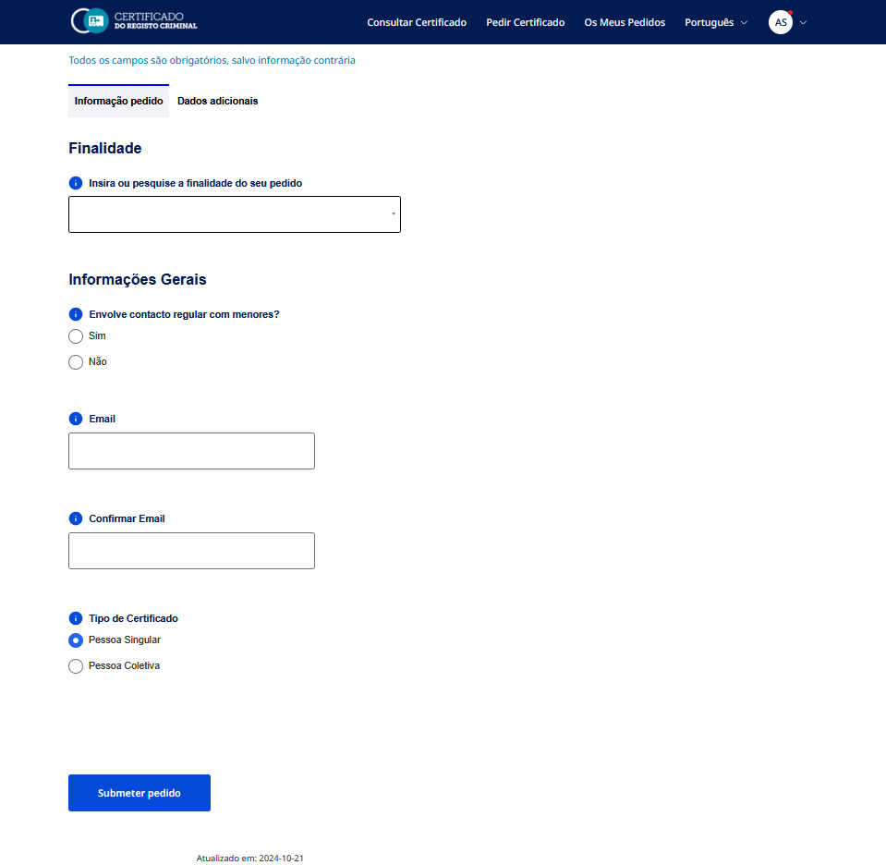

2.1
voltar à página inicial |  |  |  | 2 - CAMPOS
 | S | N | NA
 | x |  |  | 2.1 O tamanho dos campos deve refletir o tamanho previsível dos dados
 |  |  |  | O tamanho dos campos deve refletir o tamanho previsível para a entrada dos dados. Por exemplo, um campo para telefone deve ter a largura estritamente necessária para conter todos os dígitos. Nem mais nem menos.

 | Listagem de evidências - https://registocriminal.justica.gov.pt/UserPedidos/Create
 | 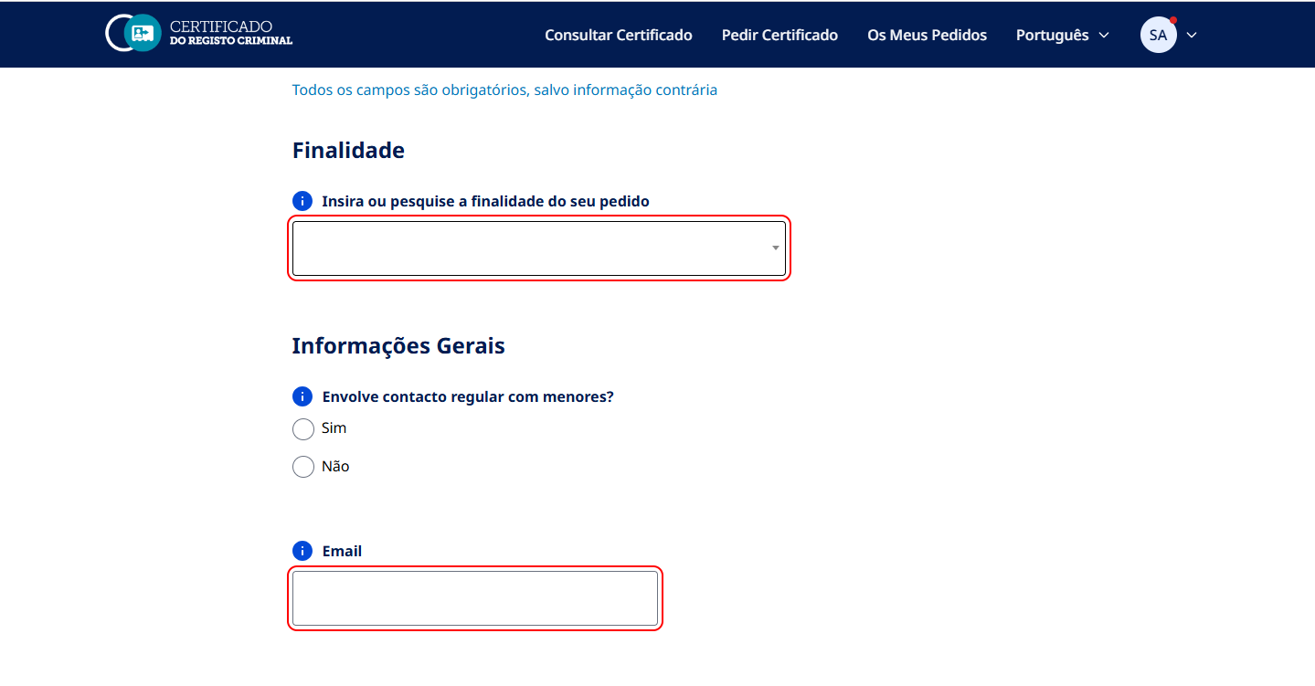 O tamanho dos campos reflete o tamanho previsível para a entrada dos dados.

2.3
voltar à página inicial |  |  |  | 2 - CAMPOS
 | S | N | NA
 |  | x |  | 2.3 As legendas dos campos são breves e claras
 |  |  |  | As legendas associadas aos campos devem ser claras e o mais breves possível, sem recorrer a grandes explicações. Se essas explicações forem necessárias, devem ser apresentadas num bloco de texto paralelo.

 | Listagem de evidências - https://registocriminal.justica.gov.pt/UserPedidos/Create
 | Na maioria dos casos, as legendas dos campos são breves e claras. Nota: O relatório de auditoria ao site aponta que o campo “Pesquisar por valor:” não deixa claro qual informação o utilizador deve inserir. Assim sendo, estão previstas alterações a esse nível.

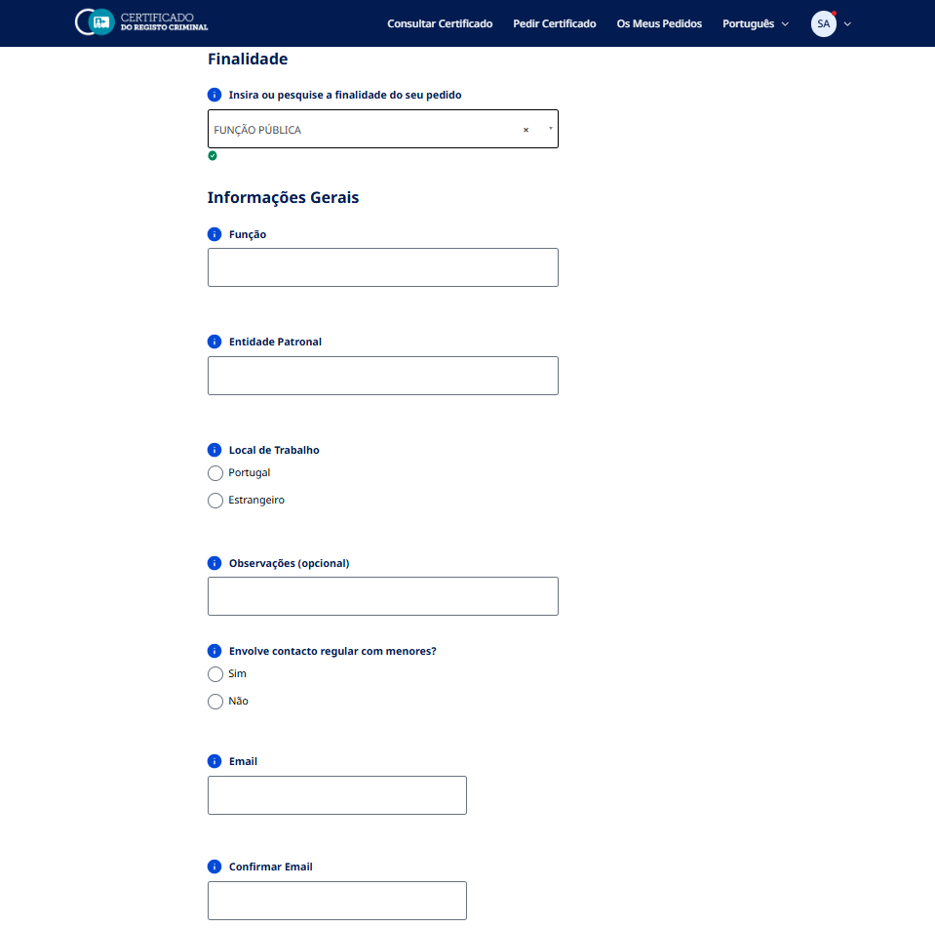

2.4
voltar à página inicial |  |  |  | 2 - CAMPOS
 | S | N | NA
 |  | x |  | 2.4 Campos obrigatórios devem ser claramente indicados como tal
 |  |  |  | A identificação não deve basear-se apenas na cor. A sinalética visual de identificação deve ser notória. Deve ser disponibilizado um equivalente alternativo compatível com as tecnologias de apoio usadas por utilizadores com necessidades especiais.

 | Listagem de evidências - https://registocriminal.justica.gov.pt/UserPedidos/Create
 | Todos os campos do formulário são obrigatórios, salvo indicação contrária. Uma nota com essa informação aparece no topo do formulário. O único campo opcional contém a palavra "opcional" na label. Nota: O relatório da auditoria ao site indica que cada campo obrigatório deverá estar assinalado no HTML (através dos atributos required ou aria-required) e, que deverá ser acrescentado “(campo obrigatório)” a cada rótulo, removendo a mensagem genérica “Todos os campos são obrigatórios, salvo indicação em contrário”. Assim, estão previstas alterações a esse nível.

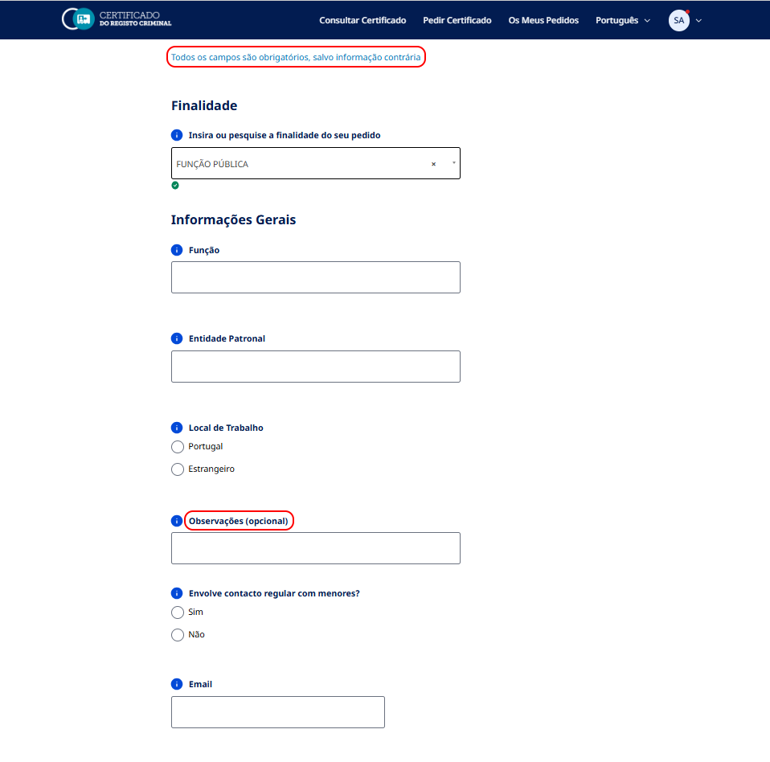

3.1
voltar à página inicial |  |  |  | 3 - RESPOSTA
 | S | N | NA
 | x |  |  | 3.1 Em ações longas, o sistema deve indicar o que está a acontecer
 |  |  |  | O sistema deve indicar o que está a processar ou qual o tempo de espera expectável quando o utilizador desencadeia ações que levem a este comportamento.

 | Listagem de evidências - https://registocriminal.justica.gov.pt/UserPedidos/Create
 | 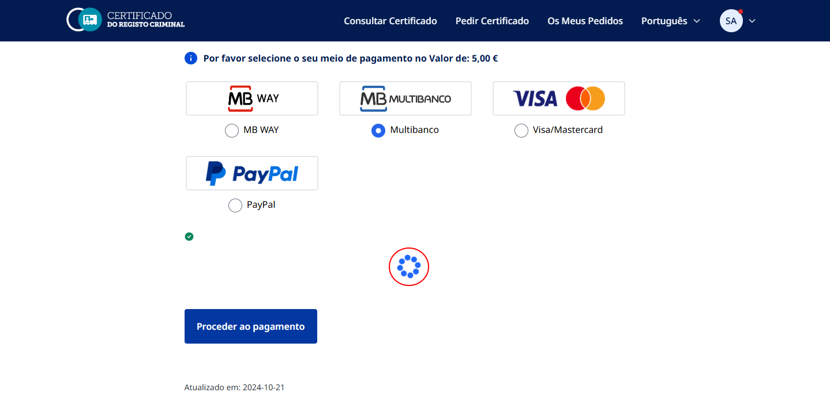 O sistema tem um spinner/loader ativado em acções curtas ou mais longas.

3.2
voltar à página inicial |  |  |  | 3 - RESPOSTA
 | S | N | NA
 | x |  |  | 3.2 Deve ser confirmado o sucesso da transação/envio de informação
 |  |  |  | O sucesso de uma transação deve ser claramente comunicado ao utilizador através de uma mensagem de confirmação.

 | Listagem de evidências - https://registocriminal.justica.gov.pt/UserPedidos/Create
 | 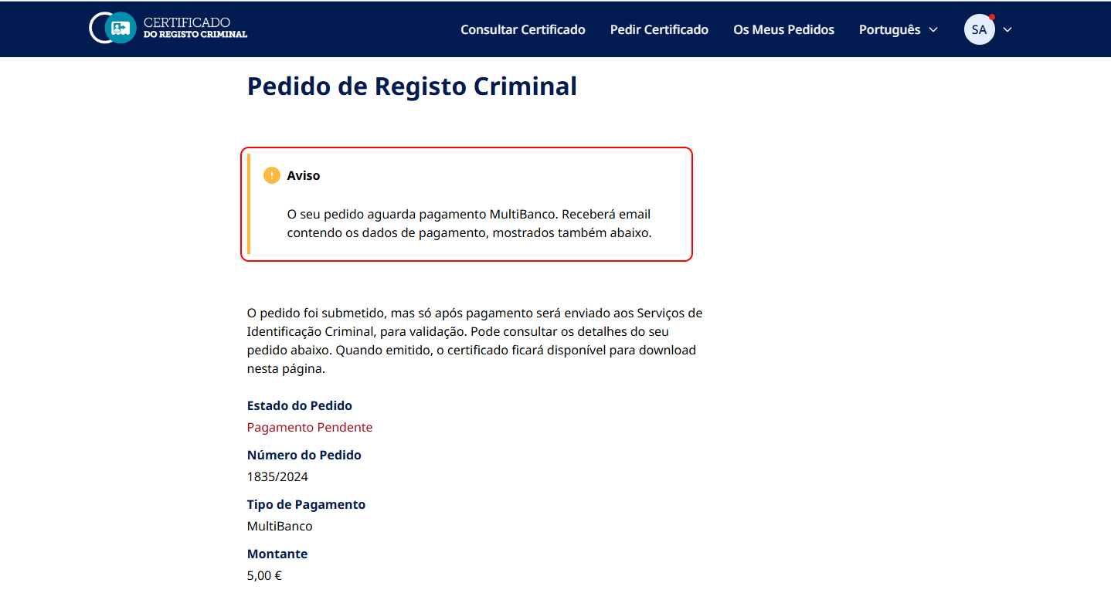 O sucesso (ou insucesso) de uma transação é claramente comunicado ao utilizador através de uma mensagem.

4.1
voltar à página inicial |  |  |  | 4 - ERROS
 | S | N | NA
 | x |  |  | 4.1 A informação já introduzida deve poder ser corrigida a qualquer momento
 |  |  |  | Toda a informação já transmitida pelo utilizador numa sessão pode ser corrigida, em qualquer momento, antes da transação ser finalizada.

 | Listagem de evidências - https://registocriminal.justica.gov.pt/UserPedidos/Create
 | Toda a informação já introduzida no formulário pode ser corrigida em qualquer momento, antes da transação ser finalizada.
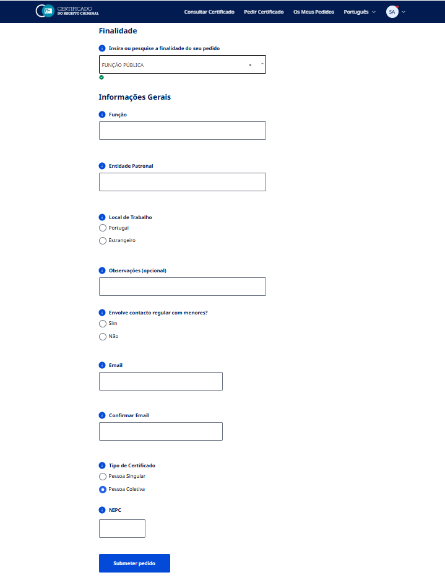

4.2
voltar à página inicial |  |  |  | 4 - ERROS
 | S | N | NA
 | x |  |  | 4.2 As ações destrutivas nunca devem ser permanentes; deve ser sempre possível desfazer a operação
 |  |  |  | O utilizador deve poder recuperar de qualquer ação que tenha tomado durante a sessão.

 | Listagem de evidências - https://registocriminal.justica.gov.pt/UserPedidos/Create
 | 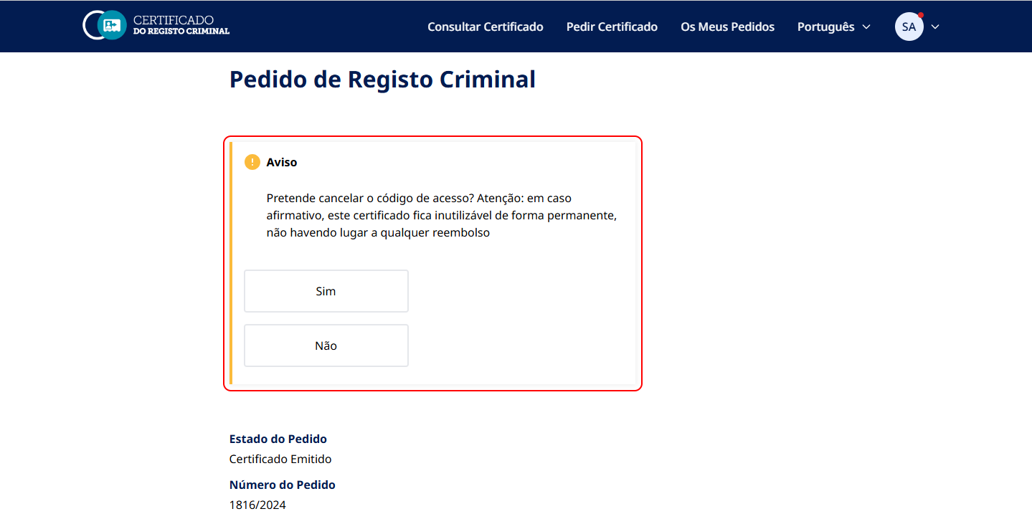 O sítio Web não tem formulários com ações destrutivas. De qualquer modo, ações destrutivas requerem confirmação prévia.

4.3
voltar à página inicial |  |  |  | 4 - ERROS
 | S | N | NA
 | x |  |  | 4.3 As mensagens de erro são claramente identificadas junto aos campos de origem
 |  |  |  | As mensagens de erro devem ser apresentadas claramente associadas aos campos a que dizem respeito. Isto não invalida a necessidade de as apresentar numa lista sumário. Esta última técnica é particularmente útil em páginas longas.

 | Listagem de evidências - https://registocriminal.justica.gov.pt/UserPedidos/Create
 | As mensagens de erro (bem como um ícone de erro) são apresentadas claramente associadas aos campos a que dizem respeito. Além disso, caso o formulário tenha um ou mais erros, aparece uma mensagem no topo, bem como uma lista sumário no fundo. Dependendo do formulário, podem também ser apresentadas mensagens específicas para: erros de subsistemas, timeouts ocorridos, falha na pesquisa e formato de código inválido.

